Sheet1
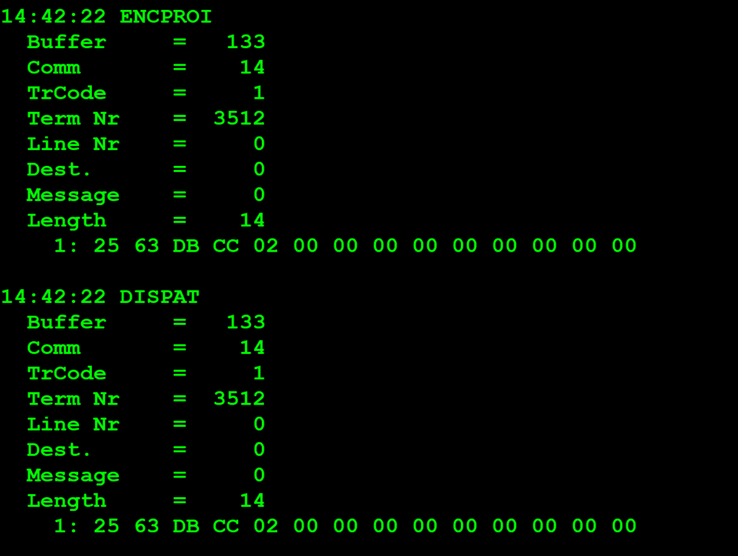
TestByte |  | Size | Field Contents |  | Hex | Bin | Dec
Start | End
1 | 1 | 1 | Control | Sequence | 25 | Control=0010 Sequence=0101 | 2 5 | Control -> x10 - Application Message Sequence ->5
2 | 2 | 1 | Type = 6 | Subtype = (1-9) | 63 | Type=0011 Subtype=0000 | Type=6 Subtype=3 | Type = 6 (report) Subtype = 3 (Financial)
3 | 4 | 2 | Checksum |  | DB CC
5 | 5 | 1 | Class = Based on Subtype |  | 02 |  | 2 | Online Sales
6 | 6 | 1 | Subclass = Based on Subtype |  | 00 |  | 0 | Today
7 | 7+n | n | See variations below

For all Financial Reports including Invoice Report:
 | 7 | 7 | 1 | Report Type | 00 |  | 0 | Regular (Reg,AFT, Con or Priv)
 | 8 | 9 | 2 | Report Pass number | 00 00 |  | 0 | (descontinuado ou nunca usado)
 | 10 | 13 | 4 | Agent number to report on | 00 00 00 00 |  | 0 | Não é um terminal previligeado logo não envia o agent number vai por defaul a 0 só quando terminal previligeado é que envia o agent num
 | 14 | 14 | 1 | Segment number | 00 |  | 0 | não excedeu o tamanho máximo da mensagem (caso excedeu-se tinha que ler a proxima mensagem)

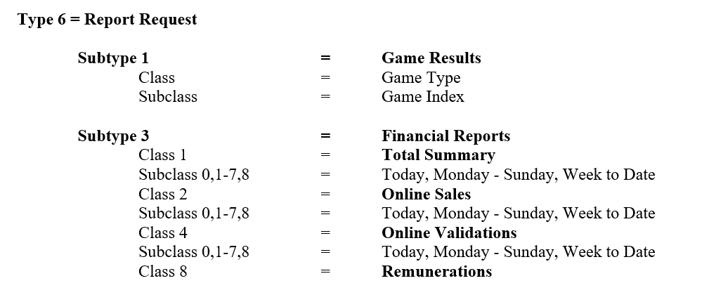

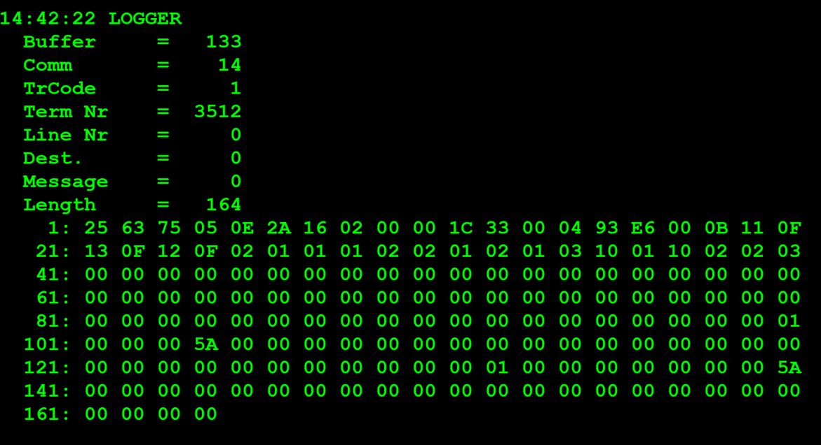
TestByte |  | Size | Field Contents |  | Hex | Bin | Dec
Start | End
1 | 1 | 1 | Control | Sequence | 25 | Control=0010 Sequence=0101 | 2 5 | Control -> x10 - Application Message Sequence ->5
2 | 2 | 1 | Type = 6 | Subtype = 3 | 63 | Type=0011 Subtype=0000 | Type=6 Subtype=3 | Type = 6 (report) Subtype = 3 (Financial)
3 | 4 | 2 | Checksum |  | 75 05
5 | 7 | 3 | Time |  | 0E 2A 16 |  | (14:42:22) | HH:MM:SS (14:42:22)
8 | 8 | 1 | Class = 2 |  | 02 |  | 2 | Online Sales
9 | 9 | 1 | Subclass = 0-8 |  | 00 |  | 0 | Today
10 | 10 | 1 | Report Type |  | 00 |  | 0 | Regular (Reg,AFT, Con or Priv)
11 | 12 | 2 | CDC Date |  | 1C 33 |  |  | 7219
13 | 16 | 4 | Agent Number |  | 00 04 93 E6 |  | 300006 | 0300006
17 | 17 | 1 | Options byte |  | 00 |  | 0 | 0
18 | 18 | 1 | Number of games sent (n) |  | 0B |  | 11 | 11 (confirmado na tabela é ignorado o joker)
19 | 21 | 2 | Euromilhões (Game Type -1 byte & Game Index -1 byte) |  | Game Type=11 Game Index=0F |  | Game Type=17 Game Index=15 | Type=17 (Euromilhões) Game Index=15(pois não têm dados)
19 | 21 | 2 | M1lhão (Game Type -1 byte & Game Index -1 byte) |  | Game Type=13 Game Index=0F |  | Game Type=19 Game Index=15 | Type=19 (M1lhão) Game Index=15(pois não têm dados)
19 | 21 | 2 | Placard (Game Type -1 byte & Game Index -1 byte) |  | Game Type=12 Game Index=0F |  | Game Type=17 Game Index=18 | Type=19 (M1lhão) Game Index=18(pois não têm dados)
19 | 21 | 2 | Totobola Normal (Game Type -1 byte & Game Index -1 byte) |  | Game Type=02 Game Index=01 |  | Game Type=2 Game Index=1 | Type=2 (Totobola Normal) Game Index=1 | Quando não existe dados o Game Index fica com o valor máximo do nible que é F que corresponde 15 decimal isso aconte-se para sistemas externos por exemplo Euromilhoes, IGS e IPS que não se activou a ligação
19 | 21 | 2 | Totoloto (Game Type -1 byte & Game Index -1 byte) |  | Game Type=01 Game Index=01 |  | Game Type=1 Game Index=1 | Type=1 (Totoloto) Game Index=1
19 | 21 | 2 | Totobola Extra 2 (Game Type -1 byte & Game Index -1 byte) |  | Game Type=02 Game Index=02 |  | Game Type=2 Game Index=2 | Type=1 (Totobola Extra 2) Game Index=1
19 | 21 | 2 | Loto2 (Game Type -1 byte & Game Index -1 byte) |  | Game Type=01 Game Index=02 |  | Game Type=1 Game Index=2 | Type=1 (Totobola Extra 2) Game Index=1
19 | 21 | 2 | Totoloto Sábado (Totoloto Quarta included) (Game Type -1 byte & Game Index -1 byte)
19 | 21 | 2 | Lotaria Clássica (Game Type -1 byte & Game Index -1 byte)
19 | 21 | 2 | Lotaria Popular (Game Type -1 byte & Game Index -1 byte)
19 | 21 | 2 | Totobola Extra 1 (Game Type -1 byte & Game Index -1 byte)

 | # | Game Name | Game Type | Game Index
 | 1 | Euromilhões (*) | 17 | 1
 | 2 | M1lhão (*) | 19 | 2
 | 3 | Placard (*) | 18 | 1
 | 4 | Totobola Normal | 2 | 1
 | 5 | Totoloto | 1 | 1
 | 6 | Totobola Extra 2 | 2 | 2
 | 7 | Loto2 | 1 | 2
 | 8 | Joker | 4 | 1
 | 9 | Totoloto Sábado (Totoloto Quarta included) | 1 | 3
 | 10 | Lotaria Clássica | 16 | 1
 | 11 | Lotaria Popular | 16 | 2
 | 12 | Totobola Extra 1 | 2 | 3

